CR6 - 5.6
 |  |  |  |  |  |  | Fabricación, Montaje, Mantención y Reparación

 |  |  |  |  |  |  | Productos Metálicos de uso estructural y Obras Civiles

 |  |  |  |  |  |  | WWW.RUDEL.CL

CR6-5.6 |  |  |  | ECONOMIZADOR II - PARED TRASERA - ZONA INFERIOR

Ubicación del equipo: |  |  |  |  | Economizador II piso 6°, Buzón Eco 2 |  |  |  |  | Supervisor turno día:
 |  |  |  |  |  |  |  |  |  | Supervisores turno noche:
Sistema bloqueado: |  |  |  |  | Agua Vapor |  |  |  |  | Ito Planta Turno día:
 |  |  |  |  |  |  |  |  |  | Ito Planta Turno noche:
Horas Programadas |  |  |  |  |  |  |  |  |  | Horas Reales
Inicio |  |  |  |  |  | 10/05/2017 |  |  |  | Hora Inicio:
Termino |  |  |  |  |  | 13/05/2017 |  |  |  | Hora Termino:
Horas programadas |  |  |  |  |  | 60 Horas |  |  |  | Tiempo Real:
Itemizado trabajos:

N° | Detalle actividad |  |  |  |  |  |  |  |  |  | Inicio |  | Termino |  | Avance

 |  | dambio de Caps (60cu) | arcado de Caps9 |  |  |  |  |  |  |  | 16 May, 2017, 12:14 am |  | 18 May, 2017, 3:58 pm |  | 100%
 |  | dambio de Caps (60cu) | arcado de Caps10 |  |  |  |  |  |  |  | 16 May, 2017, 12:19 am |  | 18 May, 2017, 1:58 am |  | 100%
 |  | dambio de Caps (60cu) | arcado de Caps1 |  |  |  |  |  |  |  | 16 May, 2017, 2:58 am |  | 18 May, 2017, 3:58 pm |  | 100%
 |  | dambio de Caps (60cu) | arcado de Caps4 |  |  |  |  |  |  |  | 16 May, 2017, 2:58 am |  | 18 May, 2017, 3:58 pm |  | 100%
 |  | dambio de Caps (60cu) | arcado de Caps5 |  |  |  |  |  |  |  | 16 May, 2017, 2:58 am |  | 18 May, 2017, 3:58 pm |  | 100%
 |  | dambio de Caps (60cu) | arcado de Caps6 |  |  |  |  |  |  |  | 16 May, 2017, 2:58 am |  | 18 May, 2017, 3:58 pm |  | 100%
 |  | dambio de Caps (60cu) | arcado de Caps7 |  |  |  |  |  |  |  | 16 May, 2017, 2:58 am |  | 18 May, 2017, 3:58 pm |  | 100%
 |  | dambio de Caps (60cu) | farcado de Caps1 |  |  |  |  |  |  |  | 16 May, 2017, 2:58 am |  | 18 May, 2017, 3:58 pm |  | 100%
 |  | Cambio de Caps (60cu) | zarcado de Caps1 |  |  |  |  |  |  |  | 16 May, 2017, 2:58 am |  | 18 May, 2017, 3:58 pm |  | 100%
 |  | dambio de Caps (60cu) | arcado de Caps8 |  |  |  |  |  |  |  | 16 May, 2017, 12:14 pm |  | 18 May, 2017, 3:58 pm |  | 100%

PARA DETALLES VER EN ESQUEMAS PROXIMA PAGINA
Observaciones: |  |  |  |  |  |  |  |  |  |  |  |  |  | Turno
 | 1.-
 | 2.-
 | 3.-
REGISTRO FOTOGRÁFICO
Foto 1: |  | leyenda 2 |  |  |  |  |  | Foto 2: | leyenda 2 |  |  | leyenda 2
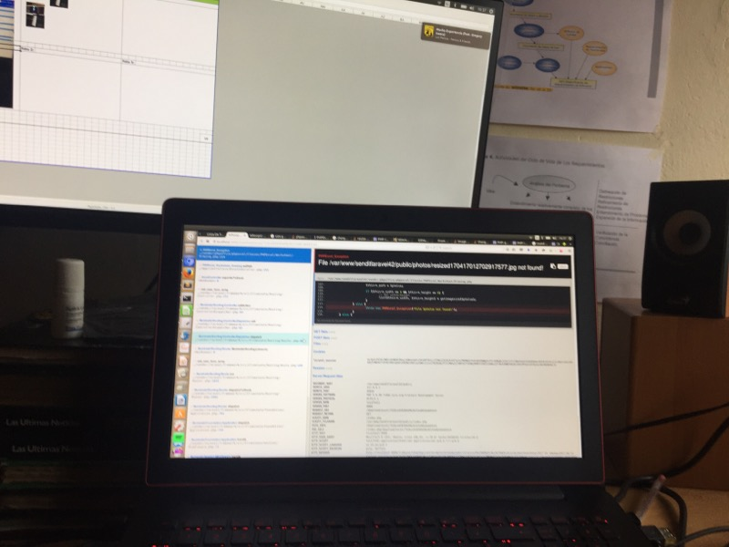

Foto 4: |  | leyenda 2 |  |  |  |  |  | Foto 5: | leyenda 2 |  |  | leyenda 2

 |  |  |  |  |  |  |  |  |  |  |  |  |  |  |  | 13

